상품제안서
(기성)천접부채 | 상품코드: F23884

 |  |  |  |  |  |  | 02-412-0044 | www.easy1.co.kr
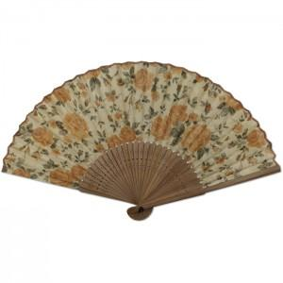

【상세/제작정보】 | 매듭은 별매품으로 문의바랍니다.

【인쇄/포장옵션】 | 실크 / 벌크

【공급단가】 | 수량 | 100~ | 300~ | 500~ | 1,000~ | 3,000~
*VAT별도 | 단가 | 4,000원 | 3,930원 | 3,840원 | 3,740원 | 3,680원

【상품 URL】 | https://www.easy1.co.kr:443/src/goods_detail.php?gdno=23884

